Figure1
I. Nombre de contrats d'apprentissage et stock de bénéficiaires
Retour Sommaire

Contrats d’apprentissage commencés dans l’année et en cours au 31 décembre, en Provence-Alpes-Côte d'Azur (et évolutions annuelles du stock en %) | Contrats d’apprentissage commencés dans l’année et en cours au 31 décembre, en Provence-Alpes-Côte d'Azur (et évolutions annuelles du stock en %)

+31 %
+13 %
 |  | Nombre de nouveaux contrats privés | Nombre de nouveaux contrats publics | Nombre de nouveaux contrats | Nombre de contrats au 31 décembre | Evolution annuelle (en %)
 | 2013 | 20,512 | 478 | 20,990 | 30,190
 | 2014 | 19,437 | 402 | 19,839 | 28,047 | -7
 | 2015 | 19,908 | 759 | 20,667 | 28,124 | +0
 | 2016 | 19,675 | 722 | 20,397 | 28,545 | +1
+45 %
 | 2017 | 19,892 | 743 | 20,635 | 28,191 | -1
 | 2018 | 20,740 | 703 | 21,443 | 27,968 | -1
 | 2019 | 24,429 | 808 | 25,237 | 31,798 | +14
 | 2020 | 37,990 | 947 | 38,937 | 46,068 | +45
+14 %
 | 2021 | 52,623 | 1,309 | 53,932 | 60,265 | +31
-7 %
+1 %
0 %
-1 %
-1 %
 | 2022 | 60,523 | 1,418 | 61,941 | 68,295 | +13
 | 2023 | 61,455 | 1,749 | 63,204 | 71,353 | +4
 | 2024 | 64,912 | 1,749 | 66,661 | 74,145 | +4
 | Note : données provisoires, arrêtées en juin 2025
 | Note de lecture : au cours de l'année 2024, 66 700 contrats d'apprentissage débutent en Provence-Alpes-Côte d'Azur. Fin 2024, la région comptabilise 74 100 apprentis.

 | Source : Dares, Système d’information sur l’apprentissage

Note : données provisoires, arrêtées en juin 2025
Note de lecture : au cours de l'année 2024, 66 700 contrats d'apprentissage débutent en Provence-Alpes-Côte d'Azur. Fin 2024, la région comptabilise 74 100 apprentis.

Source : Dares, Système d’information sur l’apprentissage

Figure2
I. Nombre de contrats d'apprentissage et stock de bénéficiaires
Retour Sommaire

Part des apprentis parmi les 15-29 ans fin 2024, par département de Provence-Alpes-Côte d'Azur | Part des apprentis parmi les 15-29 ans fin 2024, par département de Provence-Alpes-Côte d'Azur
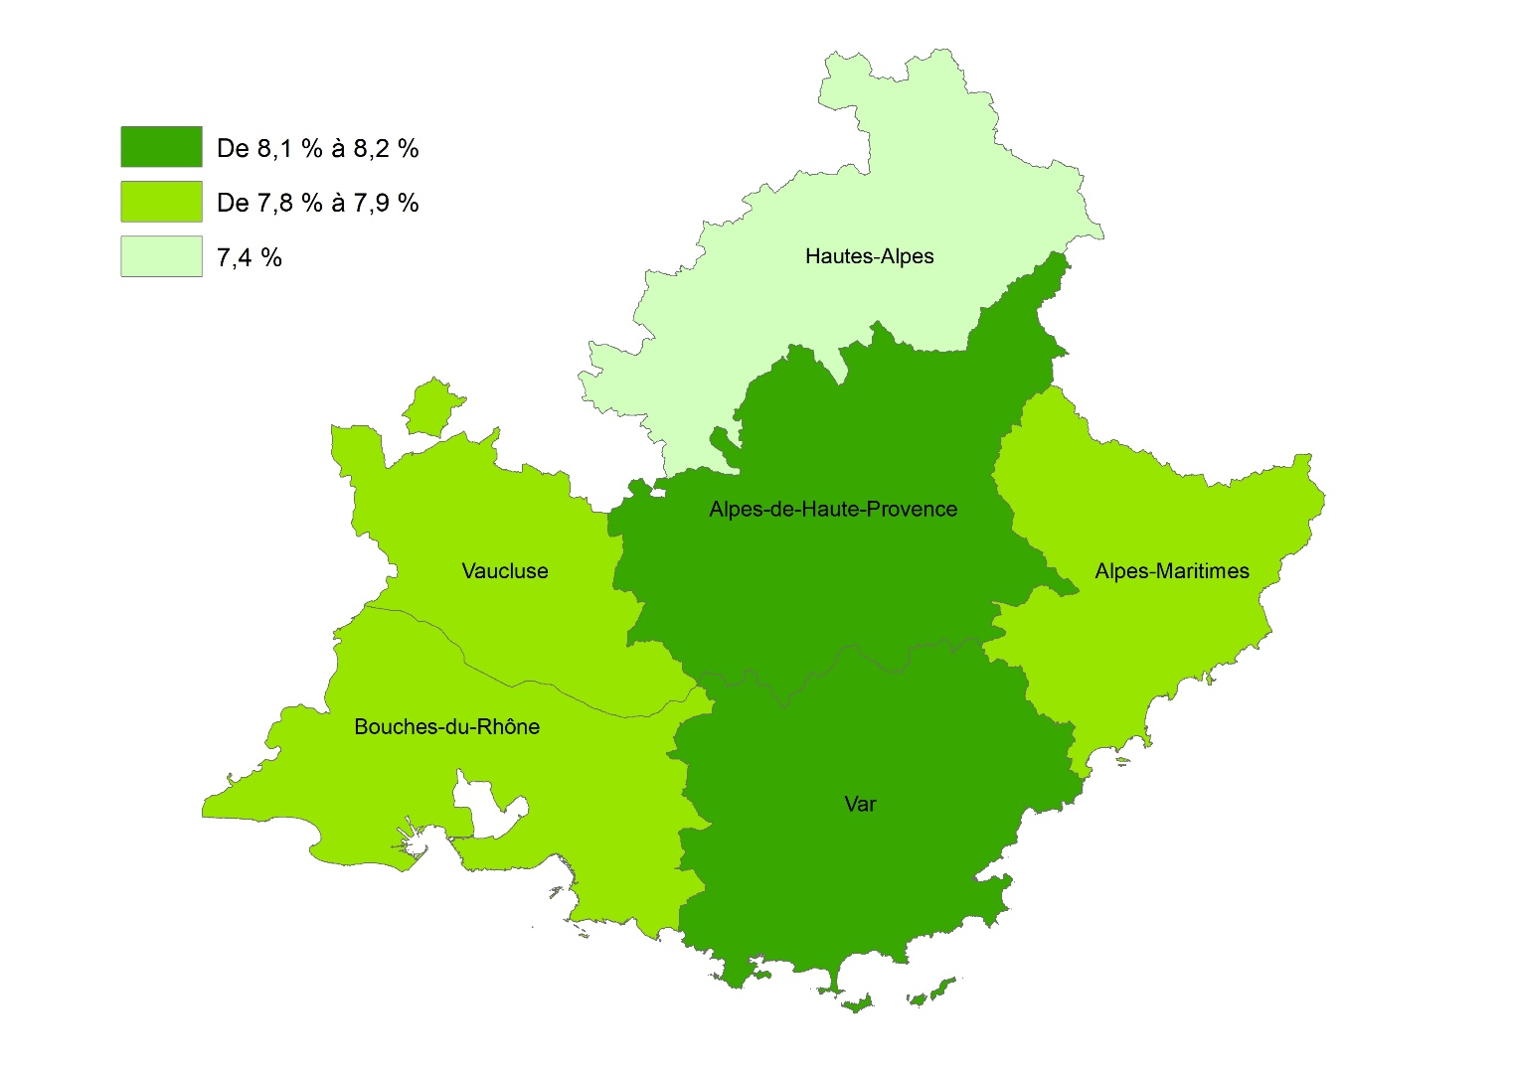
 |  | Nombre d’apprentis âgés de 15 à 29 ans au 31/12/2024 | Nombre de jeunes âgés de 15 à 29 ans au 01/01/2025 | Part (en %)
 | Alpes-de-Haute-Provence | 1,825 | 22,631 | 8.1
 | Hautes-Alpes | 1,381 | 18,709 | 7.4
 | Alpes-Maritimes | 13,875 | 176,654 | 7.9
 | Bouches-du-Rhône | 28,697 | 368,894 | 7.8
 | Var | 13,222 | 161,284 | 8.2
 | Vaucluse | 6,880 | 87,012 | 7.9
 | Provence-Alpes-Côte d'Azur | 65,881 | 835,184 | 7.9
 | France entière | 1,026,219 | 12,051,809 | 8.5
 | Note : données provisoires, arrêtées en juin 2025 pour l'apprentissage ; estimations de population au 1er janvier 2025. Le nombre d'apprentis est différent de celui de la Figure 1, car ici les apprentis de 30 ans ou plus sont exclus du champ.

 | Note de lecture : fin 2024, sur 100 habitants des Bouches-du-Rhône âgés de 15 à 29 ans, près de 8 sont des apprentis
 | Sources : Dares, Système d’information sur l’apprentissage ; Insee, Estimations de population

Provence-Alpes-Côte d'Azur : 7,9 %
France entière : 8,5 %

Note : données provisoires, arrêtées en juin 2025 pour l'apprentissage ; estimations de population au 1er janvier 2025
Note de lecture : fin 2024, sur 100 habitants des Bouches-du-Rhône âgés de 15 à 29 ans, près de 8 sont des apprentis

Sources : Dares, Système d’information sur l’apprentissage ; Insee, Estimations de population

Figure5
III. Les caractéristiques des apprentis
Retour Sommaire

Répartition des apprentis du secteur privé, par sexe, selon le secteur d'activité de l'entreprise et le niveau de formation préparée, en Provence-Alpes-Côte d'Azur, fin 2024 (en %) | Répartition des apprentis du secteur privé, par sexe, selon le secteur d'activité de l'entreprise et le niveau de formation préparée, fin 2024 (en %)
 |  |  | Hommes | Femmes | Ensemble
 | France entière | Agriculture, sylviculture et pêche | 3 | 2 | 2
 |  | Industrie | 17 | 13 | 15
 |  | Construction | 17 | 3 | 11
 |  | Services | 63 | 82 | 71
 |  | Bac+2 ou plus | 56 | 72 | 63
 |  | Baccalauréat | 18 | 13 | 16
 |  | CAP/BEP et Mentions complémentaires | 26 | 15 | 21
 | Provence-Alpes-Côte d’Azur | Agriculture, sylviculture et pêche | 1 | 1 | 1
 |  | Industrie | 14 | 10 | 12
 |  | Construction | 19 | 3 | 12
 |  | Services | 66 | 86 | 75
 |  | Bac+2 ou plus | 54 | 72 | 62
 |  | Baccalauréat | 17 | 14 | 16
 |  | CAP/BEP et Mentions complémentaires | 29 | 15 | 23
 | Alpes-de-Haute-Provence | Agriculture, sylviculture et pêche | 6 | 6 | 6
 |  | Industrie | 15 | 15 | 15
 |  | Construction | 27 | 6 | 19
 |  | Services | 53 | 74 | 61
 |  | Bac+2 ou plus | 35 | 57 | 45
 |  | Baccalauréat | 23 | 21 | 22
 |  | CAP/BEP et Mentions complémentaires | 42 | 22 | 33
 | Hautes-Alpes | Agriculture, sylviculture et pêche | 4 | 5 | 4
 |  | Industrie | 11 | 12 | 12
Note : données provisoires, arrêtées en juin 2025 |  | Construction | 30 | 6 | 21
Note de lecture : sur 100 hommes en contrat d'apprentissage fin 2024 en Provence-Alpes-Côte d'Azur, 54 préparent un diplôme de niveau Bac+2 ou plus. Cette part s'élève à 72 % chez les femmes |  | Services | 54 | 77 | 63
 |  | Bac+2 ou plus | 30 | 51 | 39
Source : Dares, Système d’information sur l’apprentissage |  | Baccalauréat | 25 | 24 | 24
 |  | CAP/BEP et Mentions complémentaires | 45 | 25 | 37
 | Alpes-Maritimes | Agriculture, sylviculture et pêche | 0 | 0 | 0
 |  | Industrie | 12 | 10 | 11
 |  | Construction | 15 | 2 | 9
 |  | Services | 73 | 87 | 80
 |  | Bac+2 ou plus | 58 | 74 | 67
 |  | Baccalauréat | 13 | 11 | 12
 |  | CAP/BEP et Mentions complémentaires | 29 | 15 | 21
 | Bouches-du-Rhône | Agriculture, sylviculture et pêche | 1 | 1 | 1
 |  | Industrie | 15 | 10 | 12
 |  | Construction | 17 | 3 | 11
 |  | Services | 68 | 86 | 76
 |  | Bac+2 ou plus | 60 | 75 | 68
 |  | Baccalauréat | 17 | 13 | 15
 |  | CAP/BEP et Mentions complémentaires | 23 | 12 | 18
 | Var | Agriculture, sylviculture et pêche | 2 | 2 | 2
 |  | Industrie | 13 | 9 | 12
 |  | Construction | 21 | 3 | 13
 |  | Services | 64 | 86 | 73
 |  | Bac+2 ou plus | 39 | 61 | 50
 |  | Baccalauréat | 21 | 18 | 19
 |  | CAP/BEP et Mentions complémentaires | 40 | 21 | 31
 | Vaucluse | Agriculture, sylviculture et pêche | 3 | 2 | 2
 |  | Industrie | 15 | 14 | 15
 |  | Construction | 22 | 4 | 14
 |  | Services | 60 | 81 | 69
 |  | Bac+2 ou plus | 45 | 67 | 55
 |  | Baccalauréat | 20 | 14 | 17
 |  | CAP/BEP et Mentions complémentaires | 35 | 19 | 28
 | Note : données provisoires, arrêtées en juin 2025
 | Note de lecture : sur 100 hommes en contrat d'apprentissage fin 2024 en Provence-Alpes-Côte d'Azur, 54 préparent un diplôme de niveau Bac+2 ou plus. Cette part s'élève à 72 % chez les femmes

 | Source : Dares, Système d’information sur l’apprentissage

Encadré1
IV. Les caractéristiques des apprentis dans les Quartiers prioritaires de la politique de la ville (QPV)
Retour Sommaire

Répartition des apprentis du secteur privé, par zone d'habitation, selon le secteur d'activité de l'entreprise, l'âge de l'apprenti, la situation avant contrat, le niveau de formation préparée et la durée théorique du contrat, en Provence-Alpes-Côte d'Azur, fin 2023 (en %) | Répartition des apprentis du secteur privé, par zone d'habitation, selon le secteur d'activité de l'entreprise, l'âge de l'apprenti, la situation avant contrat, le niveau de formation préparée et la durée théorique du contrat, en Provence-Alpes-Côte d'Azur, fin 2023 (en %)

 |  | QPV* | Hors QPV*
 | Agriculture, sylviculture et pêche | 0 | 1
 | Industrie | 10 | 12
 | Construction | 12 | 12
 | Services | 78 | 74
 | Moins de 18 ans | 18 | 22
 | De 18 à 20 ans | 33 | 36
 | De 21 à 25 ans | 40 | 34
 | 26 ans ou plus | 9 | 7
 | Scolarité | 43 | 47
 | En apprentissage | 28 | 32
 | En emploi | 8 | 7
 | En recherche d'emploi | 7 | 4
 | Autres | 13 | 11
 | Bac+3 ou plus | 33 | 37
 | Bac+2 | 26 | 25
 | Baccalauréat | 15 | 15
 | CAP/BEP et Mentions complémentaires | 25 | 22
 | 12 mois et moins | 31 | 28
 | De 13 à 24 mois | 60 | 61
 | Plus de 24 mois | 9 | 11
 | * Quartiers prioritaires de la politique de la ville (QPV) de Provence-Alpes-Côte d'Azur, découpage géographique au 14/09/2015
 | Note : données provisoires, arrêtées en juin 2025
 | Note de lecture : fin 2023, 78 % des apprentis de Provence-Alpes-Côte d'Azur résidant dans un QPV exercent dans les services. Cette part est de 74 % pour les apprentis résidant hors QPV

 | Source : Dares, Système d’information sur l’apprentissage

* Quartiers prioritaires de la politique de la ville (QPV) de Provence-Alpes-Côte d'Azur, découpage géographique au 14/09/2015
Note : données provisoires, arrêtées en juin 2025
Note de lecture : fin 2023, 78 % des apprentis de Provence-Alpes-Côte d'Azur résidant dans un QPV exercent dans les services. Cette part est de 74 % pour les apprentis résidant hors QPV

Source : Dares, Système d’information sur l’apprentissage

Encadré2 dép
V. Les ruptures de contrat
Retour Sommaire

Taux de rupture* à neuf mois des contrats d'apprentissage du secteur privé, par département de Provence-Alpes-Côte d’Azur (en %) | Taux de rupture* à neuf mois des contrats d'apprentissage du secteur privé, par département de Provence-Alpes-Côte d’Azur (en %)

 |  | Année de début du contrat
 |  | 2018 | 2019 | 2020 | 2021 | 2022 | 2023
 | Alpes-de-Haute-Provence | 28 | 22 | 17 | 23 | 25 | 27
 | Hautes-Alpes | 29 | 23 | 20 | 26 | 26 | 26
 | Alpes-Maritimes | 26 | 23 | 21 | 28 | 29 | 30
 | Bouches-du-Rhône | 23 | 19 | 19 | 24 | 24 | 24
 | Var | 29 | 25 | 23 | 30 | 29 | 31
 | Vaucluse | 23 | 21 | 19 | 23 | 24 | 26
 | Provence-Alpes-Côte d'Azur | 26 | 22 | 20 | 26 | 27 | 27
 | *Seules les ruptures ayant eu lieu à plus de deux mois de la date de fin prévue du contrat sont comptabilisées
 | Note : données provisoires, arrêtées en juin 2025
 | Note de lecture : 27 % des contrats d'apprentissage ayant débuté en 2023, en Provence-Alpes-Côte d'Azur, sont rompus avant terme au cours des neuf premiers mois du contrat. Ce taux était de 26 % en 2018

 | Source : Dares, Système d’information sur l’apprentissage

*Seules les ruptures ayant eu lieu à plus de deux mois de la date de fin prévue du contrat sont comptabilisées
Note : données provisoires, arrêtées en juin 2025
Note de lecture : 27 % des contrats d'apprentissage ayant débuté en 2023, en Provence-Alpes-Côte d'Azur, sont rompus avant terme au cours des neuf premiers mois du contrat. Ce taux était de 26 % en 2018
Source : Dares, Système d’information sur l’apprentissage

